Timing_NDtoGEN3
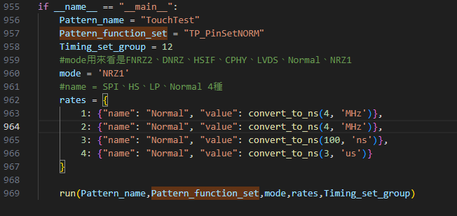
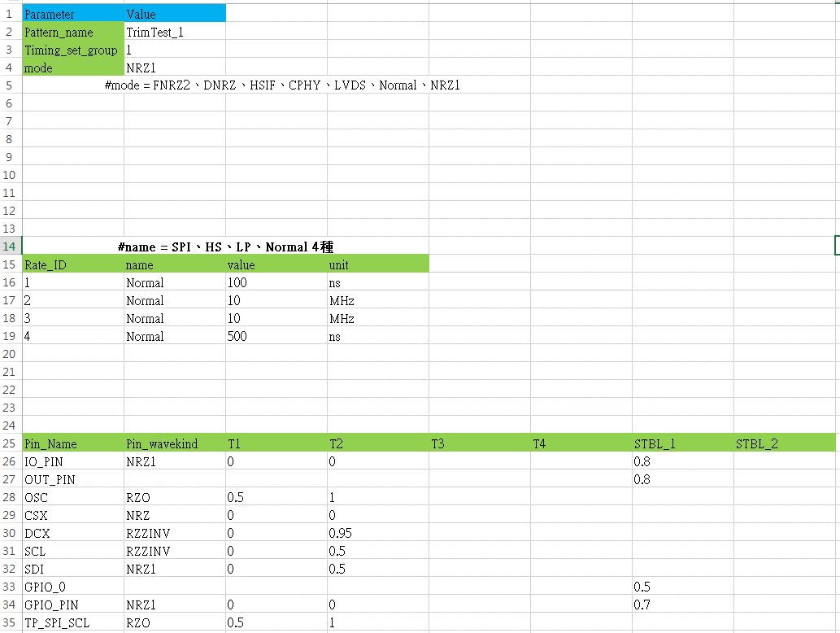

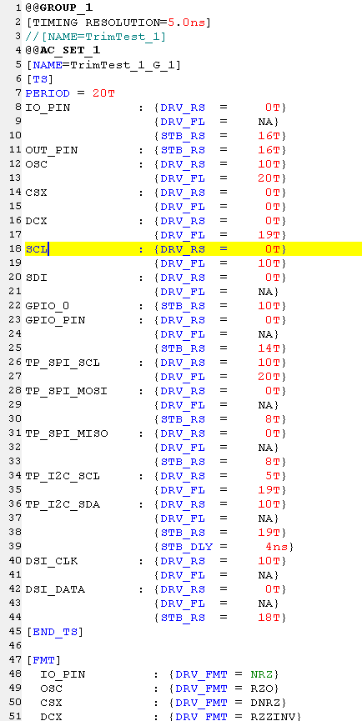

Timing快速轉換
目的:
1.可以快速ND_Timing轉Gen3_Timing
2.可預防人為算錯

OR

